OPIS (DESCRIPTION)
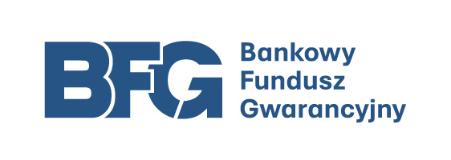
Zagregowane dane sektora bankowego wg stanu na: | 2026-06-30

Dane banków aktualne na dzień:
przekazywane do NBP (FINREP) | 2026-07-31
przekazywane do NBP (COREP) | 2026-07-31
przekazywane do BFG | 2026-08-05

Jednostka: | w złotych

UWAGA: sektor bankowy rozumiany jako banki krajowe wg art. 4 ust. 1 pkt 1 ustawy z dnia 29 sierpnia 1997 r. Prawo bankowe (Dz. U. z 2024 r. poz. 1646, z późn. zm.) z wyłączeniem Banku Gospodarstwa Krajowego (BGK), który nie podlega ustawie o BFG oraz sektora oddziałów instytucji kredytowych Źródła danych: - sprawozdawczość banków przekazywana do NBP: FINREP jednostkowy (dane miesięczne), COREP jednostkowy (dane kwartalne), - sprawozdawczość banków przekazywana do BFG w zakresie środków gwarantowanych (dane miesięczne). Stosowane definicje i sposób wyliczenia głównych wskaźników zostały opisane w materiale "Sytuacja finansowa w sektorze bankowym".

EN:

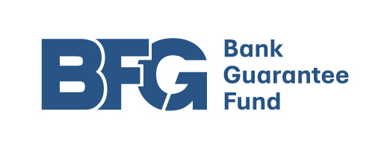
Aggregated banking sector data as of: | 2026-06-30

Banks' data available on:
reported to the NBP (FINREP) | 2026-07-31
reported to the NBP (COREP) | 2026-07-31
reported to the BFG | 2026-08-05

Data unit: | PLN

DISCLAIMER: Banking sector - domestic banks under art. 4.1.1 of The Banking Act of August 29, 1997 excl. BGK and branches of credit institutions Data sources: - reporting by banks to the NBP: the FINREP package (solo basis, monthly data) the COREP package (solo basis, quarterly data) - reporting by banks to the BFG on covered deposits (monthly data). The terms used and the calculation of the main indicators are described in the Banking Sector Report.

